Blad1
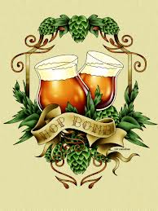
 | 

Brouwsel: | 98
Type: | tripel
Klasse: | C
Gebrouwen op: | 2014-12-19
Gebotteld op (schatting):
Bitterheid (IBU) | 24
Geschatte kleur (EBC) | 12
Recept hoeveelheid | 80

Ingrediënten | Ingrediënten | Hoeveelheid (g)
Maischen | pilsmout | 17200
 | Munich 6 ebc | 2000
 | zuurmout | 300
opgelost na open vergisting | witte kandij | 2000
vanaf 60 graden | sinasschil, zoet | 30
vanaf koken | sinasschil, zoet | 10

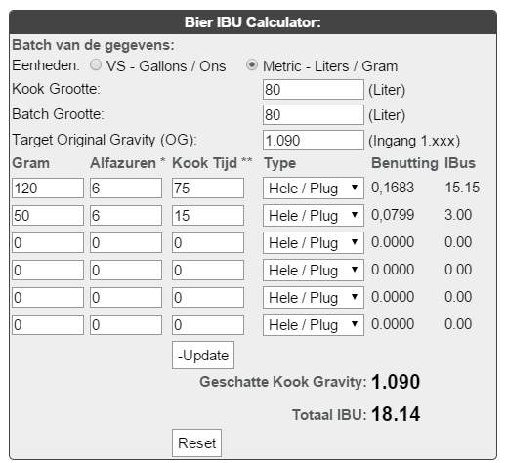
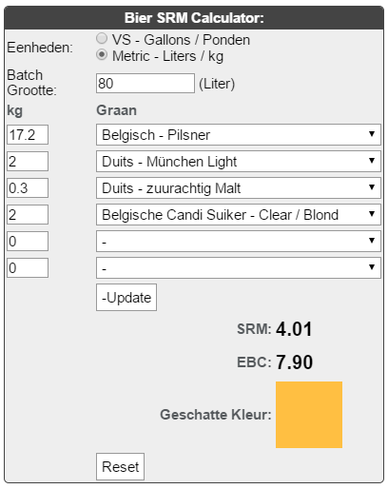
Hop | Ingrediënten | Alfazuur (%) | Hoeveelheid (g) | http://www.brewersfriend.com/ibu-calculator/ | http://www.brewersfriend.com/srm-calculator/
1e hop, 75 min koken | cascade (bloem) | 6 | 120
2e hop, 15 min koken | cascade (bloem) | 6 | 50

Gist | Ingrediënten | Hoeveelheid
Safebrew Abbaye | 11,5 gram per zakje | 5

Maischschema: | Temperatuur (°C) | Rusttijd (min.)
inmaichen | 50 | 1
eiwitrust | 60 | 35
beta amylase | 70 | 25
alpha amylase | 73 | 25
denaturatie | 78 | 2

Tijdstip | Datum | SG | Volume
naar open vergisting** | 2014-12-19 | 1090 | 80
naar gesloten vergisting**(gist afgetapt)
SG (uitvergist)
Bottelen | schatting | 1020 | 80
 | 9.2 | % Alcohol***
***Alcoholpercentage ((begin SG) - Eind SG) *0,131
** Conische vergistingstank; open en gesloten vergisting is in dezelfde tank.
recept van Cees en samen met hem gebrouwen

